Blad1
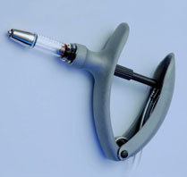
Berekening suikergift bij bottelen vanuit CCT (dus suikergift rechtstreeks in flesje)

(Gele velden zijn zelf in te vullen)
 | water begin (ml) | 100 |  | 10' koken van suiker
 | suiker (gr) | 170
 | na koken suikersiroop (ml) | 300 | (+ gehydr. gist)
 | gr bottelsuiker per liter bier | 8
 |  |  | flesjes:
 | gr/ml | 0.56666666667 | 250 | 3.53 | ml/flesje
 |  |  | 300 | 4.24 | ml/flesje
 |  |  | 330 | 4.66 | ml/flesje
 |  |  | 375 | 5.29 | ml/flesje
 |  |  | 500 | 7.06 | ml/flesje
 |  |  | 750 | 10.59 | ml/fles | of: | 5.29 | x 2
 |  |  | 1500 | 21.18 | ml/fles | of: | 5.29 | x 4

 | Ik bottel met een eco-matic spuit van max. 5 ml, dus vandaar de hoeveelheden x 2 of x 4 bij grotere flessen.

